Layout
Detailed design | System name | Project name | Function name |  | FunctionID |  | Create | Update
Screen design | Manage Student | GMO_management_Student | List student |  | 0-0 |  | GMO ThanhND | GMO ThanhND
 |  |  | Document name | Layout |  |  | 2021-11-05 | 2021-11-05

レイアウト |  |  |  |  |  | 画面概要
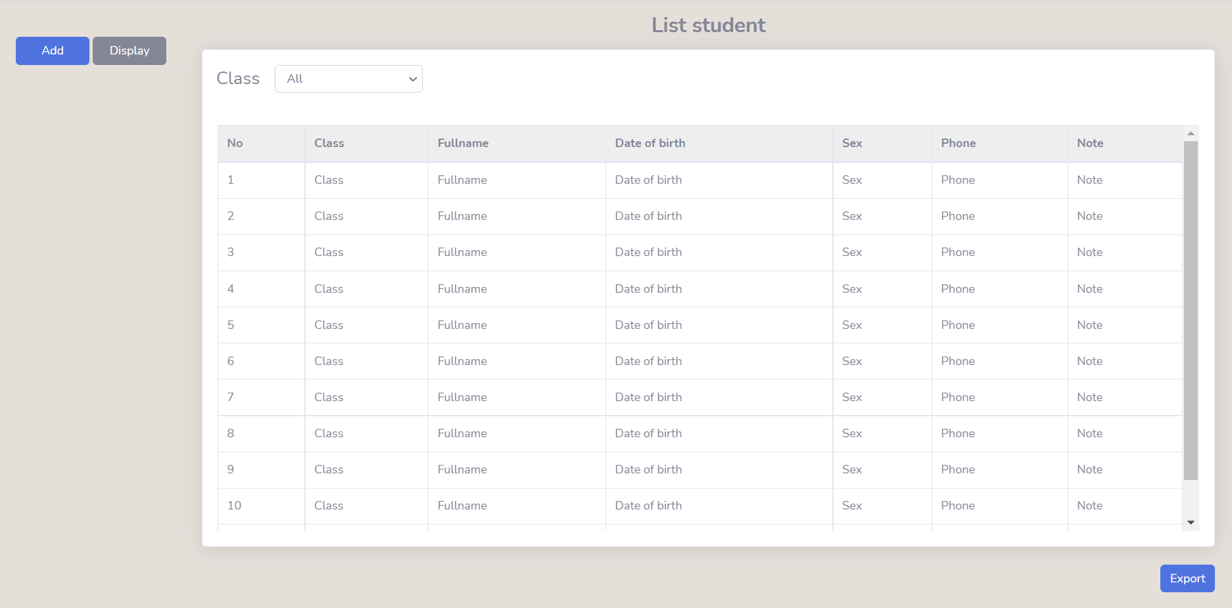
1
2

3

Group 1
4
5
6
7
8
9
10

